Arkusz1
Winiarski wózki widłowe Kolbego 62 64-115 Święciechowa NIP: 6971134309 Tel: 796415006
FORMULARZ WYKORZYSTANIA RESURSU dźwignika.
Zgodnie z Rozporządzeniem Ministra Przedsiębiorczości i Techniki z dnia 30.10.2018 poz.2176 2 punkt 6 odnośnie resursu oraz na podstawie wytycznych UDT do niniejszego Rozporządzenia, przeprowadzono ocenę stanu technicznego oraz warunków pracy poniższego UTB i na tej podstawie obliczono stopień wykorzystanie resursu.

Tabela identyfikacji oraz charakterystyki pracy UTB:
Eksploatujący: |  |  |  |  |  |  |  |  | Data: |  |  |  | 2022-12-03
 |  |  |  |  |  |  |  |  | Typ i producent:
Nr ewidencyjne UDT: |  |  |  |  |  |  |  |  | Nr seryjny:
 |  |  |  |  |  |  |  |  | Rok produkcji:
Stan nawierzchni: |  |  | Utwardzona, zadaszona |  |  |  |  |  | Udźwig kg:
 |  |  |  |  |  |  |  |  | Ilość cykli
Do obliczeń przyjęto dane na podstawie:
1. Licznika oraz Dziennika Konserwacji / Historii serwisowej
2. Szacunkowej średniej ilości godzin pracy oraz aktualnej wiedzy technicznej i dobrej praktyki
3. Oprogramowania serwisowego

Zgodnie z zaznaczonymi powyżej kryteriami oraz informacjami uzyskanymi od użytkownika odnośnie bieżących warunków eksploatacji (aplikacji), procentowy stan wykorzystania resursu obliczono w następujących sposób:

0 | * | 240 | * | 2022 | / | 60000 | x100 | = | 0.00% | x | 1.5 | + | 0.00% | + | 0 | =
(ilość cykli pracy UTB) |  | (ilość dni pracy UTB) |  | (ilość lat pracy UTB) |  | (wartość graniczna podestu) |  |  | (wynik) |  | x1,5 |  | (współczynnik UTB)
 |  |  |  | = | 0.00% |  | (wynik w %)

Wartości redukujące żywotność:
1. Brak jakiejkolwiek historii UTB - współczynnik 150%
2. Pełna historia serwisowa - UTB nowe - współczynnik 100%
3. Intensywność pracy (system zmianowy) - współczynnik 110% do 120%
4. Indywidualna ocena techniczna warunki pracy (obciążenie, stan nawierzchni, temperatura, agresywne środowisko, dewastacja, itp.) - doliczyć 0-25%

5. Indywidualna ocena stanu poprzez wgląd w wymianę zużytych elementów na nowe +/- 50%
Wartość wykorzystania resursu UTB no poziomie 100% wyłącza podest z użytkowania i oznacza konieczność przeprowadzania przeglądu specjalnego. W przypadku zmiany: warunków pracy, modernizacji, przebudowy lub firmy konserwującej urządzenie, należy ponownie dokonać wyliczenia stopnia wykorzystania resursu

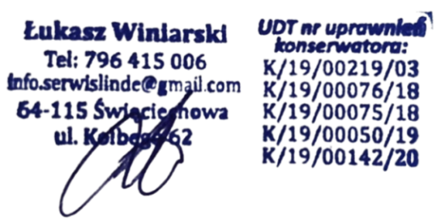
Stan wykorzystania resursu UTB przy uwzględnieniu wszystkich przedstawionych danych wynosi: |  |  |  |  |  |  |  |  |  |  |  |  |  | 0.00%
Podpis eksploatującego |  |  |  |  |  |  | Podpis wykonującego

 |  | Łukasz Winiarski tel: 796 415 006; UPR UDT: "WJ" K/19/00/219/03; "DZ" K/19/00075/18; "Ż" K/19/00076/18; "P" K/19/00050/19; ,,PZ" K/19/00142/20;

